土地案例
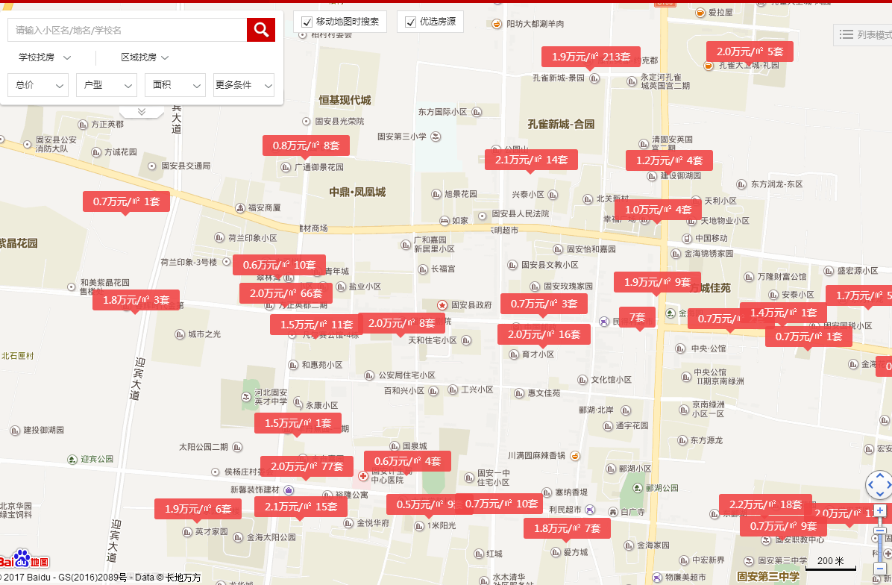
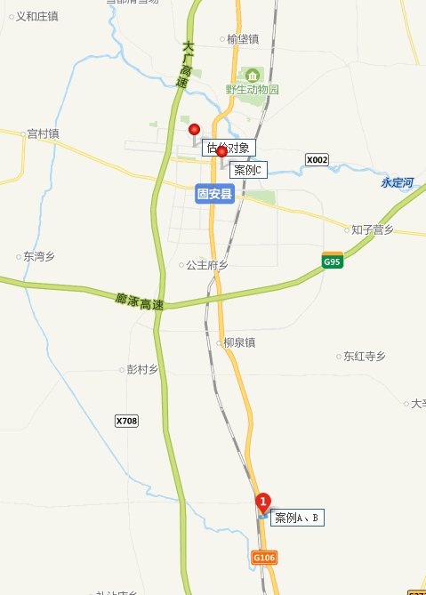
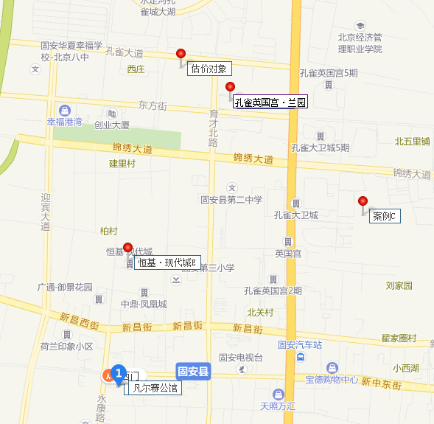
地块名称 | 城市 | 用地性质 | 区县 | 板块 | 土地位置 | 出让方式 | 地块编号 | 详细规划 | 建设用地面积(㎡) | 规划建筑面积(㎡) | 容积率 | 商业比例 | 建筑密度 | 限制高度 | 保障房类型 | 推出保障房面积(㎡) | 成交保障房面积(㎡) | 配建自住房情况 | 推出特殊政策 | 成交特殊政策 | 配建养老设施面积情况 | 开发进度 | 公告时间 | 起始日期 | 截止日期 | 成交日期 | 公告编号 | 交易状态 | 受让单位 | 保证金(万元) | 起始价(万元) | 成交价(万元) | 推出每亩价(万元/亩) | 成交每亩价(万元/亩) | 推出楼面价(元/㎡) | 成交楼面价(元/㎡) | 推出楼面价(除保障房)(元/㎡) | 成交楼面价(除保障房)(元/㎡) | 溢价率 | 出让年限 | 竞报整体自持比例(%) | 竞报商品住房自持比例(%) | 竞报商办部分自持比例(%)
迎宾街北侧、永盛路东侧 | 廊坊市 | 综合用地(含住宅) | 固安县 | -- | 迎宾街北侧、永盛路东侧 | 招标 | 2017CG-23 | 住宅、商业 | 11294.65 | 34109.84 | ≥1.3且≤3.02 | -- |  |  | -- | -- | -- | -- | -- | -- | -- | 未开工 | 2018-01-03 | 2018-01-03 | 2018-01-22 | 2018-01-22 | 固国土告字[2018]1号-1 | 已成交 | 固安县天和房地产开发有限公司 | 2100 | 2327 | 2365 | 137.35 | 139.59 | 682.2 | 693.35 | -- | -- | 1.63 | 住宅70年、商业40年 | -- | -- | --
牛驼镇京开路东侧、幸福街北侧 | 廊坊市 | 住宅用地 | 固安县 | -- | 牛驼镇京开路东侧、幸福街北侧 | 招标 | 2017CL-25 | 中低价位、中小套型普通商品住房用地 | 9798.71 | 17637.68 | ≥1.3且≤1.8 | -- |  |  | -- | -- | -- | -- | -- | -- | -- | 未开工 | 2018-01-03 | 2018-01-03 | 2018-01-22 | 2018-01-22 | 固国土告字[2018]1号-2 | 已成交 | 廊坊天壤房地产开发有限公司 | 1350 | 1485 | 1555 | 101.03 | 105.8 | 841.94 | 881.63 | -- | -- | 4.71 | 70年 | -- | -- | --
永定路东侧、迎宾街北侧 | 廊坊市 | 住宅用地 | 固安县 | -- | 永定路东侧、迎宾街北侧 | 招标 | 2017CG-21 | 中低价位、中小套型普通商品住房用地 | 761.1 | 2039.75 | ≥1.3且≤2.68 | -- |  | ≤80米 | -- | -- | -- | -- | -- | -- | -- | 未开工 | 2017-10-23 | 2017-10-23 | 2017-11-13 | 2017-11-13 | 固国土告字[2017]23号-3 | 已成交 | 廊坊泽苑房地产开发有限公司 | 280 | 309 | 319 | 270.66 | 279.42 | 1514.89 | 1563.92 | -- | -- | 3.24 | 70年 | -- | -- | --
兴旺街南侧、家和路东侧 | 廊坊市 | 住宅用地 | 固安县 | -- | 兴旺街南侧、家和路东侧 | 招标 | 2017XZ-18 | 其他普通商品住房用地 | 20183.84 | 40367.68 | ≥1.3且≤2 | -- |  |  | -- | -- | -- | -- | -- | -- | -- | 未开工 | 2017-10-23 | 2017-10-23 | 2017-11-13 | 2017-11-13 | 固国土告字[2017]23号-6 | 已成交 | 固安孔雀轩房地产开发有限公司 | 7800 | 8533 | 10800 | 281.84 | 356.72 | 2113.81 | 2675.4 | -- | -- | 26.57 | 70年 | -- | -- | --
永定路东侧 | 廊坊市 | 住宅用地 | 固安县 | -- | 永定路东侧 | 招标 | 2017CG-19 | 中低价位、中小套型普通商品住房用地 | 2072.7 | 5554.84 | ≥1.3且≤2.68 | -- |  | ≤80米 | -- | -- | -- | -- | -- | -- | -- | 未开工 | 2017-10-23 | 2017-10-23 | 2017-11-13 | 2017-11-13 | 固国土告字[2017]23号-1 | 已成交 | 廊坊泽苑房地产开发有限公司 | 750 | 823 | 853 | 264.71 | 274.36 | 1481.59 | 1535.59 | -- | -- | 3.65 | 70年 | -- | -- | --
孔雀大道南侧、育才北路东侧 | 廊坊市 | 住宅用地 | 固安县 | -- | 孔雀大道南侧、育才北路东侧 | 招标 | 2017CL-2 | 其他普通商品住房用地 | 6056.67 | 12113.34 | ≥1.3且≤2 | -- |  | ≤80米 | -- | -- | -- | -- | -- | -- | -- | 未开工 | 2017-10-20 | 2017-10-20 | 2017-11-09 | 2017-11-09 | 固国土告字[2017]22号-2 | 已成交 | 廊坊京御房地产开发有限公司 | 5000 | 5450 | 7100 | 599.89 | 781.51 | 4499.17 | 5861.31 | -- | -- | 30.28 | 70年 | -- | -- | --
孔雀大道南侧、育才北路东侧 | 廊坊市 | 住宅用地 | 固安县 | -- | 孔雀大道南侧、育才北路东侧 | 招标 | 2017CL-1 | 其他普通商品住房用地 | 37196.49 | 74392.98 | ≥1.3且≤2 | -- |  | ≤80米 | -- | -- | -- | -- | -- | -- | -- | 未开工 | 2017-10-20 | 2017-10-20 | 2017-11-09 | 2017-11-09 | 固国土告字[2017]22号-1 | 已成交 | 廊坊京御房地产开发有限公司 | 30000 | 33200 | 43300 | 595.04 | 776.06 | 4462.78 | 5820.43 | -- | -- | 30.42 | 70年 | -- | -- | --
迎宾街南侧 | 廊坊市 | 住宅用地 | 固安县 | -- | 迎宾街南侧 | 招标 | 2017XZ-29 | 中低价位、中小套型普通商品住房用地 | 5000 | 14650 | ≥1.3且≤2.93 | -- |  | ≤85米 | -- | -- | -- | -- | -- | -- | -- | 未开工 | 2017-10-13 | 2017-10-13 | 2017-11-02 | 2017-11-02 | 固国土告字[2017]21号-3 | 已成交 | 廊坊金远房地产开发有限公司 | 1800 | 1985 | 2000 | 264.67 | 266.67 | 1354.94 | 1365.19 | -- | -- | 0.76 | 70年 | -- | -- | --
规划路南侧、玉泉路西侧 | 廊坊市 | 综合用地(含住宅) | 固安县 | -- | 规划路南侧、玉泉路西侧 | 招标 | 2017CG-16 | 住宅、商业 | 14934.7 | 38979.57 | ≥1.3且≤2.61 | -- |  | ≤85米 | -- | -- | -- | -- | -- | -- | -- | 未开工 | 2017-10-13 | 2017-10-13 | 2017-11-02 | 2017-11-02 | 固国土告字[2017]21号-1 | 已成交 | 固安县中鼎房地产开发有限公司 | 2800 | 3026 | 3094 | 135.08 | 138.11 | 776.3 | 793.75 | -- | -- | 2.25 | 住宅70年、商业40年 | -- | -- | --
兴旺街南侧、家和路东侧 | 廊坊市 | 住宅用地 | 固安县 | -- | 兴旺街南侧、家和路东侧 | 招标 | 2017XZ-16 | 其他普通商品住房用地 | 28841.38 | 57682.76 | ≥1.3且≤2 | -- |  |  | -- | -- | -- | -- | -- | -- | -- | 未开工 | 2017-09-01 | 2017-09-01 | 2017-09-20 | 2017-09-20 | 固国土告字[2017]20号-4 | 已成交 | 固安孔雀轩房地产开发有限公司 | 11000 | 12200 | 15500 | 282 | 358.28 | 2115.01 | 2687.11 | -- | -- | 27.05 | 70年 | -- | -- | --
孔雀大道南侧、家和路西侧 | 廊坊市 | 住宅用地 | 固安县 | -- | 孔雀大道南侧、家和路西侧 | 招标 | 2017CL-20 | 其他普通商品住房用地 | 14827.52 | 29655.04 | ≥1.3且≤2 | -- |  | ≤80米 | -- | -- | -- | -- | -- | -- | -- | 未开工 | 2017-09-01 | 2017-09-01 | 2017-09-20 | 2017-09-20 | 固国土告字[2017]20号-1 | 已成交 | 廊坊京御房地产开发有限公司 | 6200 | 6800 | 12100 | 305.74 | 544.03 | 2293.03 | 4080.25 | -- | -- | 77.94 | 70年 | -- | -- | --
孔雀环路内测 | 廊坊市 | 住宅用地 | 固安县 | -- | 孔雀环路内测 | 招标 | 2017XZ-27 | 其他普通商品住房用地 | 5025.71 | 10051.42 | ≥1.3且≤2 | -- |  | ≤100米 | -- | -- | -- | -- | -- | -- | -- | 未开工 | 2017-09-01 | 2017-08-31 | 2017-09-20 | 2017-09-20 | 固国土告字[2017]19号-3 | 已成交 | 廊坊京御房地产开发有限公司 | 2100 | 2300 | 4100 | 305.1 | 543.87 | 2288.23 | 4079.03 | -- | -- | 78.26 | 70年 | -- | -- | --
知高线东侧、东北纬五路北侧 | 廊坊市 | 住宅用地 | 固安县 | -- | 知高线东侧、东北纬五路北侧 | 招标 | 2017XZ-28 | 其他普通商品住房用地 | 32483.93 | 48725.9 | ≥1且≤1.5 | -- |  |  | -- | -- | -- | -- | -- | -- | -- | 未开工 | 2017-09-01 | 2017-08-31 | 2017-09-20 | 2017-09-20 | 固国土告字[2017]19号-4 | 已成交 | 固安孔雀亭房地产开发有限公司 | 4700 | 5200 | 7300 | 106.72 | 149.82 | 1067.19 | 1498.18 | -- | -- | 40.38 | 70年 | -- | -- | --
东方街北、家和路东 | 廊坊市 | 住宅用地 | 固安县 | -- | 东方街北、家和路东 | 招标 | 2017CL-21 | 其他普通商品住房用地 | 55733.06 | 111466.1 | ≥1.3且≤2 | -- |  | ≤80米 | -- | -- | -- | -- | -- | -- | -- | 未开工 | 2017-09-01 | 2017-09-01 | 2017-09-20 | 2017-09-20 | 固国土告字[2017]20号-2 | 已成交 | 廊坊京御房地产开发有限公司 | 23000 | 25500 | 45200 | 305.03 | 540.67 | 2287.69 | 4055.03 | -- | -- | 77.25 | 70年 | -- | -- | --
孔雀环路内侧 | 廊坊市 | 住宅用地 | 固安县 | -- | 孔雀环路内侧 | 拍卖 | 2017XZ-25 | 中低价位、中小套型普通商品住房用地 | 1632.2 | 3264.4 | ≥1.3,≤2 | -- |  | ≤100米 | -- | -- | -- | -- | -- | -- | -- | 未开工 | 2017-08-29 | 2017-09-19 | 2017-09-19 | 2017-09-19 | 固国土告字[2017]18号-5 | 已成交 | 固安县秀伟商贸有限公司 | 670 | 736 | 1096 | 300.62 | 447.66 | 2254.62 | 3357.42 | -- | -- | 48.91 | 70年 | -- | -- | --
孔雀环路内侧 | 廊坊市 | 住宅用地 | 固安县 | -- | 孔雀环路内侧 | 拍卖 | 2017CL-18 | 中低价位、中小套型普通商品住房用地 | 573.22 | 1146.44 | ≥1.3,≤2 | -- |  | ≤100米 | -- | -- | -- | -- | -- | -- | -- | 未开工 | 2017-08-29 | 2017-09-19 | 2017-09-19 | 2017-09-19 | 固国土告字[2017]18号-3 | 已成交 | 固安县秀伟商贸有限公司 | 215 | 234 | 349 | 272.15 | 405.89 | 2041.1 | 3044.21 | -- | -- | 49.15 | 70年 | -- | -- | --
孔雀环路内侧 | 廊坊市 | 住宅用地 | 固安县 | -- | 孔雀环路内侧 | 拍卖 | 2017CL-17 | 中低价位、中小套型普通商品住房用地 | 51.27 | 102.54 | ≥1.3,≤2 | -- |  | ≤100米 | -- | -- | -- | -- | -- | -- | -- | 未开工 | 2017-08-29 | 2017-09-19 | 2017-09-19 | 2017-09-19 | 固国土告字[2017]18号-2 | 已成交 | 固安县秀伟商贸有限公司 | 21 | 22 | 32 | 286.07 | 416.1 | 2145.5 | 3120.73 | -- | -- | 45.45 | 70年 | -- | -- | --
孔雀环路内侧 | 廊坊市 | 住宅用地 | 固安县 | -- | 孔雀环路内侧 | 拍卖 | 2017CL-16 | 中低价位、中小套型普通商品住房用地 | 644.53 | 1289.06 | ≥1.3,≤2 | -- |  | ≤100米 | -- | -- | -- | -- | -- | -- | -- | 未开工 | 2017-08-29 | 2017-09-19 | 2017-09-19 | 2017-09-19 | 固国土告字[2017]18号-1 | 已成交 | 固安县秀伟商贸有限公司 | 240 | 263 | 393 | 272.03 | 406.5 | 2040.24 | 3048.73 | -- | -- | 49.43 | 70年 | -- | -- | --
孔雀环路内侧 | 廊坊市 | 住宅用地 | 固安县 | -- | 孔雀环路内侧 | 拍卖 | 2017CL-19 | 中低价位、中小套型普通商品住房用地 | 2110.68 | 4221.36 | ≥1.3,≤2 | -- |  | ≤100米 | -- | -- | -- | -- | -- | -- | -- | 未开工 | 2017-08-29 | 2017-09-19 | 2017-09-19 | 2017-09-19 | 固国土告字[2017]18号-4 | 已成交 | 固安县秀伟商贸有限公司 | 780 | 854 | 1274 | 269.74 | 402.4 | 2023.04 | 3017.98 | -- | -- | 49.18 | 70年 | -- | -- | --
永盛路东侧、新源东街北侧 | 廊坊市 | 综合用地(含住宅) | 固安县 | -- | 永盛路东侧、新源东街北侧 | 挂牌 | 2017XZ-2 | 住宅、商办 | 2503.4 | 6909.38 | ≥1.3,≤2.76 | -- |  | ≤80米 | -- | -- | -- | -- | -- | -- | -- | 开工中 | 2017-07-06 | 2017-07-28 | 2017-08-08 | 2017-08-08 | 固国土告字[2017]16号-5 | 已成交 | 廊坊市华明房地产开发有限公司 | 980 | 1067 | 1087 | 284.15 | 289.47 | 1544.27 | 1573.22 | -- | -- | 1.87 | 住宅70年、商办40年 | -- | -- | --
工兴路南侧、永康路西侧 | 廊坊市 | 住宅用地 | 固安县 | -- | 工兴路南侧、永康路西侧 | 挂牌 | 2016CL-5 | 经济适用住房用地 | 5999.1 | 11998.2 | ≥1.3,≤2 | -- |  |  | -- | -- | -- | -- | -- | -- | -- | 开工中 | 2017-07-06 | 2017-07-28 | 2017-08-08 | 2017-08-08 | 固国土告字[2017]16号-1 | 已成交 | 固安县泰然房地产开发有限公司 | 590 | 641 | 661 | 71.23 | 73.46 | 534.24 | 550.91 | -- | -- | 3.12 | 70年 | -- | -- | --
农兴路北侧、育才南路西侧 | 廊坊市 | 综合用地(含住宅) | 固安县 | -- | 农兴路北侧、育才南路西侧 | 招标 | 2017CG-10 | 商业、住宅 | 5329.51 | 13323.78 | ≥1.3,≤2.5 | -- |  |  | -- | -- | -- | -- | -- | -- | -- | 开工中 | 2017-05-19 | 2017-05-16 | 2017-06-08 | 2017-06-08 | 固国土告字[2017]14号-1 | 已成交 | 固安县天和房地产开发有限公司 | 950 | 1050 | 1080 | 131.34 | 135.1 | 788.06 | 810.58 | -- | -- | 2.86 | 商业40年、住宅70年 | -- | -- | --
永康路东侧、迎宾街南侧 | 廊坊市 | 住宅用地 | 固安县 | -- | 永康路东侧、迎宾街南侧 | 招标 | 2017CG-11 | 中低价位、中小套型普通商品住房用地 | 4345.23 | 12731.52 | ≥1.3,≤2.93 | -- |  |  | -- | -- | -- | -- | -- | -- | -- | 开工中 | 2017-05-19 | 2017-05-16 | 2017-06-08 | 2017-06-08 | 固国土告字[2017]14号-2 | 已成交 | 廊坊金远房地产开发有限公司 | 780 | 860 | 890 | 131.95 | 136.55 | 675.48 | 699.04 | -- | -- | 3.49 | 70年 | -- | -- | --
永康路东侧、新源街南侧 | 廊坊市 | 综合用地(含住宅) | 固安县 | -- | 永康路东侧、新源街南侧 | 招标 | 2017CG-14 | 商业、住宅 | 4318.77 | 14424.69 | ≥1.3,≤3.34 | -- |  | ≤80米 | -- | -- | -- | -- | -- | -- | -- | 开工中 | 2017-05-12 | 2017-05-12 | 2017-06-01 | 2017-06-01 | 固国土告字[2017]13号-4 | 已成交 | 固安县成达房地产开发有限公司 | 830 | 920 | 955 | 142.02 | 147.42 | 637.79 | 662.05 | -- | -- | 3.8 | 商业40年、住宅70年 | -- | -- | --
永康路西侧 | 廊坊市 | 综合用地(含住宅) | 固安县 | -- | 永康路西侧 | 招标 | 2017CG-15 | 商业、住宅 | 3316.1 | 10114.11 | ≥1.3,≤3.05 | -- |  | ≤80米 | -- | -- | -- | -- | -- | -- | -- | 开工中 | 2017-05-12 | 2017-05-11 | 2017-06-01 | 2017-06-01 | 固国土告字[2017]13号-5 | 已成交 | 固安县通宇房地产开发有限公司 | 625 | 690 | 711.79 | 138.72 | 143.1 | 682.21 | 703.76 | -- | -- | 3.16 | 商业40年、住宅70年 | -- | -- | --
温泉大道南侧 | 廊坊市 | 住宅用地 | 固安县 | -- | 温泉大道南侧 | 招标 | 2017CL-6 | 其他普通商品住房用地 | 25825.07 | 30990.08 | ≥1,≤1.2 | -- |  |  | -- | -- | -- | -- | -- | -- | -- | 开工中 | 2017-05-11 | 2017-05-11 | 2017-06-01 | 2017-06-01 | 固国土告字[2017]12号-3 | 已成交 | 固安健康郡房地产开发有限公司 | 3300 | 3600 | 3800 | 92.93 | 98.1 | 1161.66 | 1226.2 | -- | -- | 5.56 | 70年 | -- | -- | --
永盛路东侧、新源东街北侧 | 廊坊市 | 住宅用地 | 固安县 | -- | 永盛路东侧、新源东街北侧 | 招标 | 2017CG-1 | 中低价位、中小套型普通商品住房用地 | 13850.86 | 38228.37 | ≥1.3,≤2.76 | -- |  | ≤80米 | -- | -- | -- | -- | -- | -- | -- | 开工中 | 2017-05-12 | 2017-05-12 | 2017-06-01 | 2017-06-01 | 固国土告字[2017]13号-1 | 已成交 | 廊坊市华明房地产开发有限公司 | 2350 | 2600 | 2650 | 125.14 | 127.55 | 680.12 | 693.2 | -- | -- | 1.92 | 70年 | -- | -- | --
农兴路南侧、玉井南路西侧 | 廊坊市 | 综合用地(含住宅) | 固安县 | -- | 农兴路南侧、玉井南路西侧 | 招标 | 2017CG-8 | 商业、住宅 | 5010.87 | 14731.96 | ≥1.3,≤2.94 | -- |  | ≤100米 | -- | -- | -- | -- | -- | -- | -- | 开工中 | 2017-05-11 | 2017-05-11 | 2017-06-01 | 2017-06-01 | 固国土告字[2017]12号-2 | 已成交 | 固安县中盛联创房地产开发有限公司 | 870 | 960 | 1013 | 127.72 | 134.77 | 651.64 | 687.62 | -- | -- | 5.52 | 商业40年、住宅70年 | -- | -- | --
永定路东侧、迎宾街北侧 | 廊坊市 | 综合用地(含住宅) | 固安县 | -- | 永定路东侧、迎宾街北侧 | 招标 | 2017CG-12 | 商业、住宅 | 19364.76 | 51897.56 | ≥1.3,≤2.68 | -- |  |  | -- | -- | -- | -- | -- | -- | -- | 开工中 | 2017-05-12 | 2017-05-12 | 2017-06-01 | 2017-06-01 | 固国土告字[2017]13号-2 | 已成交 | 廊坊泽苑房地产开发有限公司 | 3560 | 3950 | 4030 | 135.99 | 138.74 | 761.11 | 776.52 | -- | -- | 2.03 | 商业40年、住宅70年 | -- | -- | --
永定路东侧、迎宾街南侧 | 廊坊市 | 综合用地(含住宅) | 固安县 | -- | 永定路东侧、迎宾街南侧 | 招标 | 2017CG-13 | 商业、住宅 | 8164.18 | 21880 | ≥1.3,≤2.68 | -- |  |  | -- | -- | -- | -- | -- | -- | -- | 开工中 | 2017-05-12 | 2017-05-12 | 2017-06-01 | 2017-06-01 | 固国土告字[2017]13号-3 | 已成交 | 廊坊泽苑房地产开发有限公司 | 1520 | 1680 | 1755 | 137.18 | 143.31 | 767.82 | 802.1 | -- | -- | 4.46 | 商业40年、住宅70年 | -- | -- | --
温泉大道南侧 | 廊坊市 | 住宅用地 | 固安县 | -- | 温泉大道南侧 | 招标 | 2017CL-7 | 其他普通商品住房用地 | 57784.03 | 69340.84 | ≥1,≤1.2 | -- |  |  | -- | -- | -- | -- | -- | -- | -- | 开工中 | 2017-05-05 | 2017-05-05 | 2017-05-24 | 2017-05-24 | 固国土告字[2017]11号-2 | 已成交 | 固安健康郡房地产开发有限公司 | 7200 | 7900 | 8300 | 91.14 | 95.76 | 1139.29 | 1196.99 | -- | -- | 5.06 | 70年 | -- | -- | --
温泉大道南侧 | 廊坊市 | 住宅用地 | 固安县 | -- | 温泉大道南侧 | 招标 | 2017CL-5 | 其他普通商品住房用地 | 66685.66 | 80022.79 | ≥1,≤1.2 | -- |  |  | -- | -- | -- | -- | -- | -- | -- | 开工中 | 2017-05-05 | 2017-05-05 | 2017-05-24 | 2017-05-24 | 固国土告字[2017]11号-1 | 已成交 | 固安健康郡房地产开发有限公司 | 8200 | 9100 | 9600 | 90.97 | 95.97 | 1137.17 | 1199.66 | -- | -- | 5.49 | 70年 | -- | -- | --
烟草局北侧 | 廊坊市 | 综合用地(含住宅) | 固安县 | -- | 烟草局北侧 | 挂牌 | 2017CG-4 | 中低价位、中小套型普通商品住房用地 | 202.5 | 672.3 | ≥1.3,≤3.32 | -- |  | ≤100米 | -- | -- | -- | -- | -- | -- | -- | 开工中 | 2017-03-10 | 2017-03-30 | 2017-04-11 | 2017-04-11 | 固国土告字[2017]09号-2 | 已成交 | 廊坊市锦厦房地产开发集团有限公司 | 40 | 44 | 56 | 144.86 | 184.36 | 654.46 | 832.96 | -- | -- | 27.27 | 70年 | -- | -- | --
烟草局北侧 | 廊坊市 | 住宅用地 | 固安县 | -- | 烟草局北侧 | 挂牌 | 2017CG-3 | 中低价位、中小套型普通商品住房用地 | 233.1 | 773.89 | ≥1.3,≤3.32 | -- |  | ≤100米 | -- | -- | -- | -- | -- | -- | -- | 开工中 | 2017-03-10 | 2017-03-30 | 2017-04-11 | 2017-04-11 | 固国土告字[2017]09号-1 | 已成交 | 廊坊市锦厦房地产开发集团有限公司 | 44 | 48 | 50 | 137.28 | 143 | 620.24 | 646.09 | -- | -- | 4.17 | 70年 | -- | -- | --
规划路北侧、玉泉北路西侧 | 廊坊市 | 综合用地(含住宅) | 固安县 | -- | 规划路北侧、玉泉北路西侧 | 招标 | 2017CG-2 | 中低价位、中小套型普通商品住房用地 | 16706.7 | 43604.49 | ≥1.3,≤2.61 | -- |  | ≤85米 | -- | -- | -- | -- | -- | -- | -- | 开工中 | 2017-03-09 | 2017-03-29 | 2017-03-29 | 2017-03-29 | 固国土告字[2017]8号-3 | 已成交 | 固安县中鼎房地产开发有限公司 | 3000 | 3304 | 3403 | 131.84 | 135.79 | 757.72 | 780.41 | -- | -- | 3 | 70年 | -- | -- | --
硅谷道南侧、国泰路西侧、凯旋路东侧 | 廊坊市 | 住宅用地 | 固安县 | -- | 硅谷道南侧、国泰路西侧、凯旋路东侧 | 挂牌 | 2017XZ-4 | 中低价位、中小套型普通商品住房用地 | 34237.53 | 68475.06 | ≥1.3,≤2 | -- |  | ≤80米 | -- | -- | -- | -- | -- | -- | -- | 开工中 | 2017-03-03 | 2017-03-03 | 2017-03-22 | 2017-03-22 | 固国土告字[2017]6号-4 | 已成交 | 廊坊京御房地产开发有限公司 | 12000 | 12973 | 18810 | 252.61 | 366.26 | 1894.55 | 2746.98 | -- | -- | 44.99 | 70年 | -- | -- | --
硅谷道南侧、凯旋路西侧 | 廊坊市 | 住宅用地 | 固安县 | -- | 硅谷道南侧、凯旋路西侧 | 招标 | 2017CG-6 | 中低价位、中小套型普通商品住房用地 | 47164.85 | 94329.7 | ≥1.3,≤2 | -- |  |  | -- | -- | -- | -- | -- | -- | -- | 开工中 | 2017-03-03 | 2017-03-22 | 2017-03-22 | 2017-03-22 | 固国土告字[2017]6号-1 | 已成交 | 廊坊京御房地产开发有限公司 | 9300 | 10219 | 14816 | 144.44 | 209.42 | 1083.32 | 1570.66 | -- | -- | 44.98 | 70年 | -- | -- | --
安康西街北侧、凯旋路西侧 | 廊坊市 | 住宅用地 | 固安县 | -- | 安康西街北侧、凯旋路西侧 | 挂牌 | 2017XZ-3 | 中低价位、中小套型普通商品住房用地 | 21565.2 | 43130.4 | ≥1.3,≤2 | -- |  | ≤80米 | -- | -- | -- | -- | -- | -- | -- | 开工中 | 2017-03-03 | 2017-03-03 | 2017-03-22 | 2017-03-22 | 固国土告字[2017]6号-3 | 已成交 | 廊坊京御房地产开发有限公司 | 7500 | 8158 | 11828 | 252.2 | 365.65 | 1891.47 | 2742.38 | -- | -- | 44.99 | 70年 | -- | -- | --
硅谷道南侧、凯旋路东侧 | 廊坊市 | 住宅用地 | 固安县 | -- | 硅谷道南侧、凯旋路东侧 | 挂牌 | 2017CG-7 | 中低价位、中小套型普通商品住房用地 | 66350.6 | 132701.2 | ≥1.3,≤2 | -- |  |  | -- | -- | -- | -- | -- | -- | -- | 开工中 | 2017-03-03 | 2017-03-03 | 2017-03-22 | 2017-03-22 | 固国土告字[2017]6号-2 | 已成交 | 廊坊京御房地产开发有限公司 | 13000 | 14336 | 20786 | 144.04 | 208.85 | 1080.32 | 1566.38 | -- | -- | 44.99 | 70年 | -- | -- | --
永康东路西侧、工兴南路北侧 | 廊坊市 | 住宅用地 | 固安县 | -- | 永康东路西侧、工兴南路北侧 | 招标 | 2016CG-14 | 中低价位、中小套型普通商品住房用地 | 13873.3 | 27746.6 | ≥1.3,≤2 | -- |  | ≤60米 | -- | -- | -- | -- | -- | -- | -- | 开工中 | 2017-02-23 | 2017-03-14 | 2017-03-14 | 2017-03-14 | 固国土资告字[2017]5号-3 | 已成交 | 固安县金海房地产开发有限公司 | 2300 | 2483 | 2543 | 119.32 | 122.2 | 894.88 | 916.5 | -- | -- | 2.42 | 70年 | -- | -- | --
兴旺街北侧、永康东路西侧、工兴南路南侧 | 廊坊市 | 住宅用地 | 固安县 | -- | 兴旺街北侧、永康东路西侧、工兴南路南侧 | 招标 | 2016CG-16 | 中低价位、中小套型普通商品住房用地 | 19517.2 | 39034.4 | ≥1.3,≤2 | -- |  | ≤100米 | -- | -- | -- | -- | -- | -- | -- | 开工中 | 2017-02-23 | 2017-03-14 | 2017-03-14 | 2017-03-14 | 固国土资告字[2017]5号-5 | 已成交 | 固安县金海房地产开发有限公司 | 3200 | 3485 | 3555 | 119.04 | 121.43 | 892.8 | 910.74 | -- | -- | 2.01 | 70年 | -- | -- | --
朝阳南路南侧 | 廊坊市 | 住宅用地 | 固安县 | -- | 朝阳南路南侧 | 挂牌 | 2016CG-13 | 中低价位、中小套型普通商品住房用地 | 4084.8 | 13602.38 | ≥1.3,≤3.33 | -- |  |  | -- | -- | -- | -- | -- | -- | -- | 开工中 | 2017-02-23 | 2017-02-23 | 2017-03-14 | 2017-03-14 | 固国土资告字[2017]5号-2 | 已成交 | 河北乾涞房地产开发有限公司 | 730 | 809 | 860 | 132.03 | 140.36 | 594.74 | 632.24 | -- | -- | 6.3 | 70年 | -- | -- | --
新昌东街北侧 | 廊坊市 | 住宅用地 | 固安县 | -- | 新昌东街北侧 | 招标 | 2016CG-12 | 中低价位、中小套型普通商品住房用地 | 19341.4 | 64406.86 | ≥1.3,≤3.33 | -- |  |  | -- | -- | -- | -- | -- | -- | -- | 开工中 | 2017-02-23 | 2017-03-14 | 2017-03-14 | 2017-03-14 | 固国土资告字[2017]5号-1 | 已成交 | 河北乾涞房地产开发有限公司 | 3500 | 3875 | 3947 | 133.56 | 136.05 | 601.64 | 612.82 | -- | -- | 1.86 | 70年 | -- | -- | --
育才南路西侧、大龙堂村东侧 | 廊坊市 | 住宅用地 | 固安县 | -- | 育才南路西侧、大龙堂村东侧 | 挂牌 | 2016XZ-84 | 中低价位、中小套型普通商品住房用地 | 1172.7 | 2931.75 | ≥1.3且＜2.5 | -- |  |  | -- | -- | -- | -- | -- | -- | -- | 开工中 | 2017-01-13 | 2017-02-10 | 2017-02-21 | 2017-02-21 | 固国土告字[2017]2号-5 | 已成交 | 固安县中鼎房地产开发有限公司 | 430 | 473 | 498 | 268.9 | 283.11 | 1613.37 | 1698.64 | -- | -- | 5.29 | 70年 | -- | -- | --
工兴南路南侧、永康路东侧 | 廊坊市 | 住宅用地 | 固安县 | -- | 工兴南路南侧、永康路东侧 | 挂牌 | 2016CL-7 | 中低价位、中小套型普通商品住房用地 | 9267.3 | 18534.6 | ≥1.3且≤2 | -- |  | ≤100 | -- | -- | -- | -- | -- | -- | -- | 开工中 | 2017-01-13 | 2017-02-10 | 2017-02-21 | 2017-02-21 | 固国土告字[2017]2号-2 | 已成交 | 固安县金海房地产开发有限公司 | 2900 | 3155 | 3195 | 226.96 | 229.84 | 1702.22 | 1723.79 | -- | -- | 1.27 | 70年 | -- | -- | --
兴旺街北侧、永康路东侧 | 廊坊市 | 住宅用地 | 固安县 | -- | 兴旺街北侧、永康路东侧 | 挂牌 | 2016XZ-46 | 中低价位、中小套型普通商品住房用地 | 4687.6 | 9375.2 | ≥1.3且≤2 | -- |  | ≤100 | -- | -- | -- | -- | -- | -- | -- | 开工中 | 2017-01-13 | 2017-02-10 | 2017-02-21 | 2017-02-21 | 固国土告字[2017]2号-3 | 已成交 | 固安县金海房地产开发有限公司 | 1650 | 1815 | 1855 | 258.13 | 263.82 | 1935.95 | 1978.61 | -- | -- | 2.2 | 70年 | -- | -- | --
工兴南路北侧、永康路东侧 | 廊坊市 | 住宅用地 | 固安县 | -- | 工兴南路北侧、永康路东侧 | 挂牌 | 2016CL-6 | 中低价位、中小套型普通商品住房用地 | 10955.1 | 21910.2 | ≥1.3且≤2 | -- |  | ≤60 | -- | -- | -- | -- | -- | -- | -- | 开工中 | 2017-01-13 | 2017-02-10 | 2017-02-21 | 2017-02-21 | 固国土告字[2017]2号-1 | 已成交 | 固安县金海房地产开发有限公司 | 3400 | 3727 | 3787 | 226.8 | 230.46 | 1701.03 | 1728.42 | -- | -- | 1.61 | 70年 | -- | -- | --
永和路东侧 | 廊坊市 | 住宅用地 | 固安县 | -- | 永和路东侧 | 拍卖 | 2016XZ-81 | 中低价位、中小套型普通商品住房用地 | 2834 | 7736.82 | ≥1.3且≤2.73 | -- |  |  | -- | -- | -- | -- | -- | -- | -- | 开工中 | 2017-01-18 | 2017-02-16 | 2017-02-16 | 2017-02-16 | 固国土告字[2017]4号-5 | 已成交 | 廊坊炽盛房地产开发有限公司 | 1060 | 1167 | 1267 | 274.52 | 298.05 | 1508.37 | 1637.61 | -- | -- | 8.57 | 70年 | -- | -- | --
锦绣大道南侧 | 廊坊市 | 住宅用地 | 固安县 | -- | 锦绣大道南侧 | 拍卖 | 2016CL-24 | 中低价位、中小套型普通商品住房用地 | 13951.72 | 27903.44 | ≥1.3且≤2 | -- |  | ≤80 | -- | -- | -- | -- | -- | -- | -- | 开工中 | 2017-01-18 | 2017-02-16 | 2017-02-16 | 2017-02-16 | 固国土告字[2017]4号-1 | 已成交 | 固安京御幸福房地产开发有限公司 | 4700 | 5177 | 7477 | 247.38 | 357.28 | 1855.32 | 2679.59 | -- | -- | 44.43 | 70年 | -- | -- | --
永和路东侧 | 廊坊市 | 综合用地(含住宅) | 固安县 | -- | 永和路东侧 | 拍卖 | 2016XZ-79 | 商业、住宅 | 2411.8 | 6584.21 | ≥1.3且≤2.73 | -- |  |  | -- | -- | -- | -- | -- | -- | -- | 开工中 | 2017-01-18 | 2017-02-16 | 2017-02-16 | 2017-02-16 | 固国土告字[2017]4号-3 | 已成交 | 廊坊炽盛房地产开发有限公司 | 900 | 999 | 1059 | 276.14 | 292.73 | 1517.26 | 1608.39 | -- | -- | 6.01 | 商业用地出让年限40年、住宅用地出让年限70年 | -- | -- | --

